土地案例
地块名称 | 城市 | 用地性质 | 建设用地面积(㎡) | 规划建筑面积(㎡) | 容积率 | 出让方式 | 详细规划 | 集中供地 | 成交日期 | 受让单位 | 成交价(万元) | 成交每亩价(万元/亩) | 成交楼面价(元/㎡) | 成交地面价(元/㎡) | 溢价率 | 出让年限 | 土地星级 | 50年成交地面价
顺义区马坡聚源工业区A02-2-2地块 | 北京市 | 工业用地 | 13991.5 | 22386 | ≤1.6 | 挂牌 | M1工业用地 | 0 | 2021-09-07 | 北京奕承科技有限公司 | 1811.02 | 86.29 | 809 | 1294 | 0 | 20年 | 0星
顺义区赵全营镇SY04-0100-6006-1-2地块 | 北京市 | 工业用地 | 16627.21 | 29928.97 | ≤1.80 | 挂牌 | M1工业用地 | 0 | 2021-09-07 | 北京理工华创电动车技术有限公司 | 5111.86 | 204.96 | 1708 | 3074 | 0 | 20年 | 0星 | 4503
北京市顺义临空国际(科创功能区)6-1-1地块M1一类工业用地国有建设用地 | 北京市 | 工业用地 | 100000 | 200000 | ≥0.8;≤2 | 挂牌 | 一类工业用地 | 0 | 2021-04-21 | 中电科光电科技有限公司、中国电子科技集团公司第十一研究所联合体 | 13020 | 86.8 | 651 | 1302 | 0 | 20年 | 0星
顺义区赵全营板桥SY04-0100-6006-2地块M4工业研发用地 | 北京市 | 工业用地 | 19340 | 34812 | ≤1.8 | 挂牌 | 工业研发M4 | 0 | 2020-02-12 | 北京怡和中源科技有限公司 | 5764.86 | 198.72 | 1656 | 2981 | 0 | 20年 | 0星 | 4367
顺义区赵全营镇SY04-0100-6006-3地块M4工业研发项目 | 北京市 | 工业用地 | 16697.47 | 30055 | 1.8 | 挂牌 | M4工业研发 | 0 | 2019-07-16 | 北京吉源医药科技有限公司 | 4977.1 | 198.72 | 1656 | 2981 | 0 | 20 | 0星 | 4367
顺义区SY02-0200-6001、6002地块M4工业研发项目 | 北京市 | 工业用地 | 46618.33 | 93237 | 2 | 挂牌 | M4工业研发 | 0 | 2019-04-22 | 北京控制工程研究所 | 16204.59 | 231.73 | 1738 | 3476 | 0 | 20 | 0星
顺义区赵全营镇SY04-0100-6006-4地块M4工业研发项目 | 北京市 | 工业用地 | 8700 | 15660 | 1.8 | 挂牌 | M4工业研发 | 0 | 2019-04-22 | 北京连山科技股份有限公司 | 2593.3 | 198.72 | 1656 | 2981 | 0 | 20 | 0星
顺义新城第14街区SY00-0014-6001M1一类工业用地项目 | 北京市 | 工业用地 | 4280.58 | 3424 | 0.8 | 挂牌 | M1一类工业用地 | 0 | 2017-12-25 | 北京星汉特种印刷有限公司 | 642.09 | 100 | 1875.25 | 1500 | 0 | 50年 | 0星
顺义区天竺综合保税区3-4(C12地块局部)地块 | 北京市 | 工业用地 | 31386.9 | 25110 | 0.8 | 挂牌 | W2普通仓储用地 | 0 | 2017-05-04 | 经纬供应链管理(北京)有限公司 | 11547.52 | 245.27 | 4598.77 | 3679 | 0 | 50年 | 0星
顺义区新城第26街区C-19(网内8号地) | 北京市 | 工业用地 | 45231.1 | 36185 | 0.8 | 挂牌 | W2普通仓储用地 | 0 | 2017-04-21 | 北京天保宏远物流发展有限公司 | 13943.25 | 205.51 | 3853.32 | 3083 | 0 | 50年 | 0星
顺义区赵全营镇SY19-0107-0001至0003(即SY10-0107-6003)地块 | 北京市 | 工业用地 | 401615.3 | 401615 | 1 | 挂牌 | M1一类工业用地 | 0 | 2017-04-21 | 北京汽车集团有限公司 | 109378.8 | 181.56 | 2723.46 | 2723 | 0 | 50年 | 0星
顺义区金马工业区D1-01-1地块 | 北京市 | 工业用地 | 11912.8 | 9530 | 0.8 | 挂牌 | M1一类工业用地 | 0 | 2016-10-25 | 北京世纪澄通电子有限公司 | 1798 | 100.62 | 1886.67 | 1509 | 0 | 50年 | 0星
顺义区高丽营镇中关村临空国际3-2-4(南区)地块工业项目 | 北京市 | 工业用地 | 13289.21 | 10631 | 0.8 | 挂牌 | M1一类工业用地 | 0 | 2015-04-08 | 北京聚利科技股份有限公司 | 1597.44 | 80.14 | 1502.61 | 1202 | 0 | 50年 | 0星
顺义区高丽营镇中关村临空国际5-3-2地块工业项目 | 北京市 | 工业用地 | 56802.68 | 45442 | 0.8 | 挂牌 | M1一类工业用地 | 0 | 2015-04-08 | 北京轩宇信息技术有限公司 | 7121.07 | 83.58 | 1567.06 | 1254 | 0 | 50年 | 0星
顺义区赵全营B5-02地块工业项目 | 北京市 | 工业用地 | 71328.36 | 57063 | 0.8 | 挂牌 | M1一类工业用地 | 0 | 2015-03-16 | 和仁顺通科技有限公司 | 8967.77 | 83.82 | 1571.55 | 1257 | 0 | 50年 | 0星

A
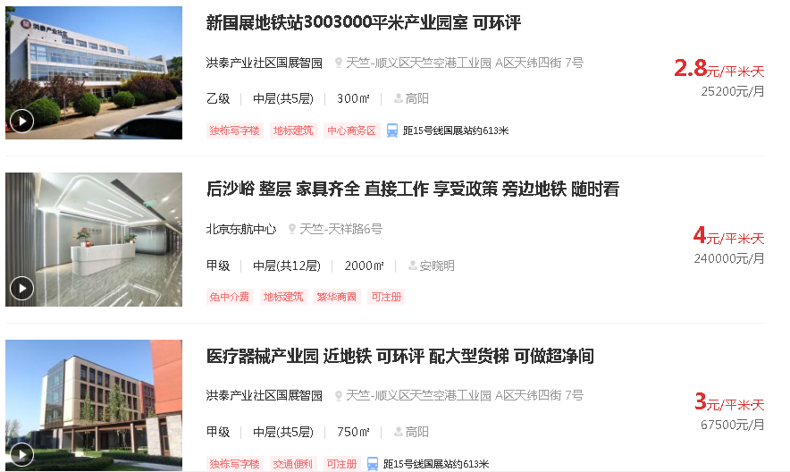

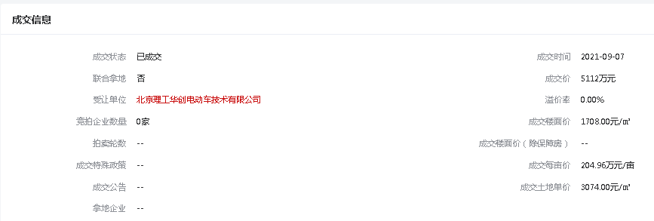

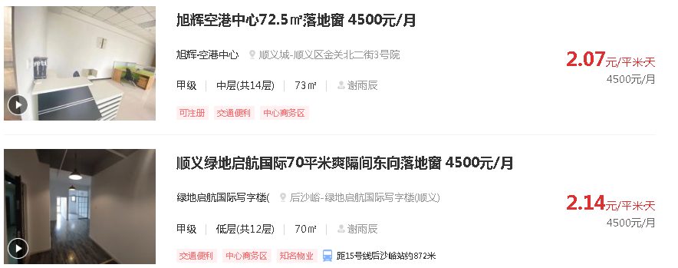

B

C

